Teoria
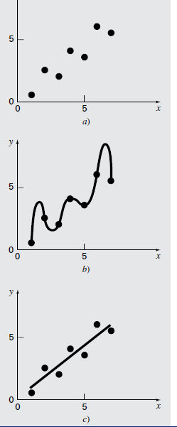

Ejercicio1
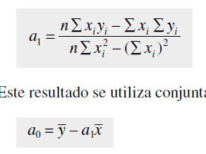

 |  |  |  | a1= | 0.8393
 |  |  |  |  |  |  | Y=0.0714+0.8393x
 |  |  |  | a0= | 0.0714

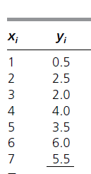

 |  | x | y |  | xy | x*x | e | sr | st
 |  | 1 | 0.5 |  | 0.5 | 1 | -0.4107 | 0.16867449 | 8.5765306122
 |  | 2 | 2.5 |  | 5 | 4 | 0.75 | 0.5625 | 0.86224489796
 |  | 3 | 2 |  | 6 | 9 | -0.5893 | 0.34727449 | 2.0408163265
 |  | 4 | 4 |  | 16 | 16 | 0.5714 | 0.32649796 | 0.32653061224
 |  | 5 | 3.5 |  | 17.5 | 25 | -0.7679 | 0.58967041 | 0.0051020408163
 |  | 6 | 6 |  | 36 | 36 | 0.8928 | 0.79709184 | 6.612244898
 |  | 7 | 5.5 |  | 38.5 | 49 | -0.4465 | 0.19936225 | 4.2908163265
 | Total= | 28 | 24 |  | 119.5 | 140 | -0.0002 | 2.99107144 | 22.714285714

 |  |  |  |  |  |  |  |  |  | r

Sx/y | 0.77344313818 |  | Sy | 1.9456912103 |  |  | r2 | 0.86831760956 |  | 0.93183561295
Desviación estandar Total |  |  | Desviación estandar respecto a la media |  |  |  | coeficiente de determinación |  |  | coeficiente de coorelación

Interpolacion de segundo orden
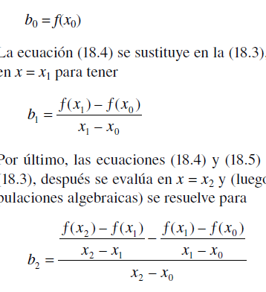
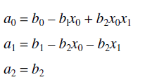
p | x | f(x) | primero | segundo
0 | 1 | 1 | -0.5 | 0.21428571429
1 | 3 | 0 | 1.4285714286
2 | 10 | 10

Interpol de Lagrange


